Bilan SF page 1
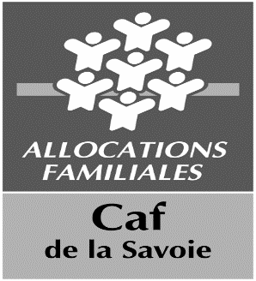 SORTIE FAMILIALE en journée
BILAN à retourner COMPLET - par courrier - à la CAF de la Savoie, service action sociale, TSA 25000, 73023 CHAMBERY cedex (limite réception dans les 30 jours qui suivent la sortie)
Toute réception hors délai = refus
Les bilans reçus (complets et dans les délais) après le 15 décembre pourront être affectés et payés sur l'exercice suivant
Organisateur

Destination
Date de la sortie
(joindre la plaquette d'informations destinée aux familles comportant programme, tarifs et quotients familiaux)
BILAN D'ACTIVITÉ QUALITATIF (en quelques lignes …)
Projet co-construit avec les participants et les professionnel et/ou bénévoles: OUI/NON

Nom CDT | Date de visa | Signature

 |  |  | Cadre réservé Caf

